Статистика
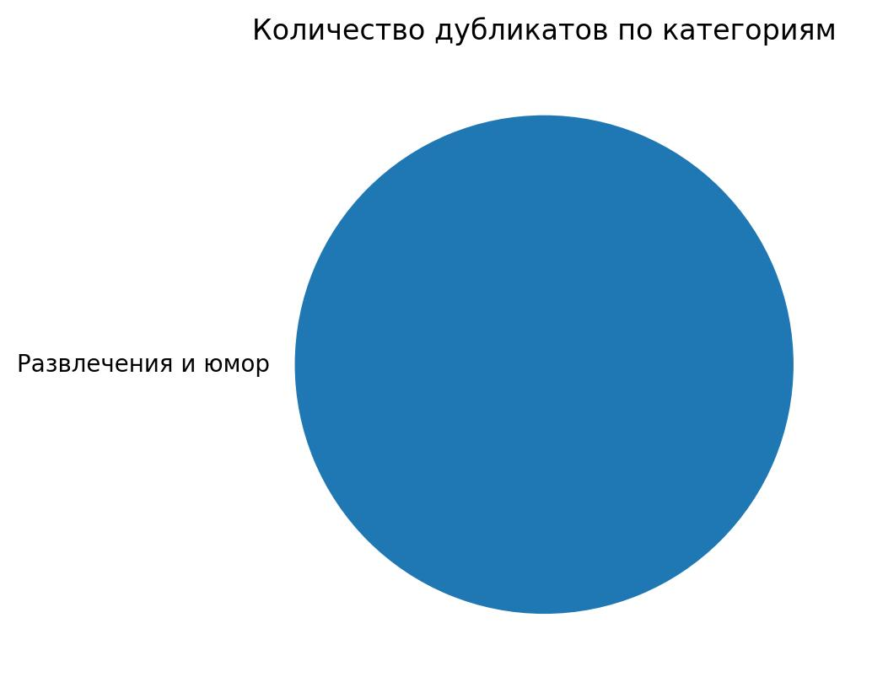
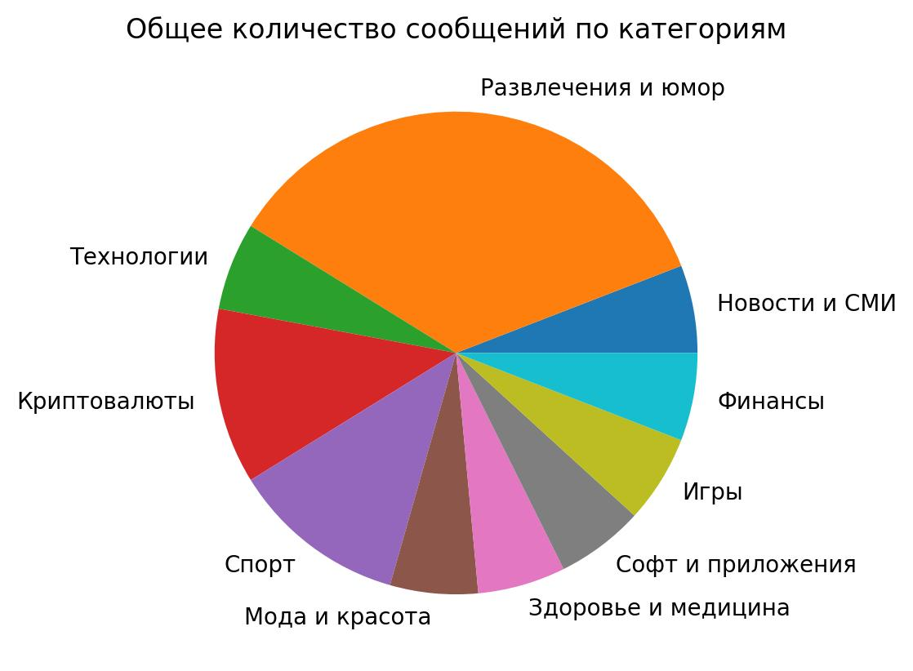
 | Название категории | Общее количество | Количество без дубликтов | Количество дубликтов
0 | Блоги | 0 | 0 | 0
1 | Новости и СМИ | 1 | 1 | 0
2 | Развлечения и юмор | 6 | 4 | 2
3 | Технологии | 1 | 1 | 0
4 | Экономика | 0 | 0 | 0
5 | Бизнес и стартапы | 0 | 0 | 0
6 | Криптовалюты | 2 | 2 | 0
7 | Путешествия | 0 | 0 | 0
8 | Маркетинг, PR, реклама | 0 | 0 | 0
9 | Психология | 0 | 0 | 0
10 | Дизайн | 0 | 0 | 0
11 | Политика | 0 | 0 | 0
12 | Искусство | 0 | 0 | 0
13 | Право | 0 | 0 | 0
14 | Образование и познавательное | 0 | 0 | 0
15 | Спорт | 2 | 2 | 0
16 | Мода и красота | 1 | 1 | 0
17 | Здоровье и медицина | 1 | 1 | 0
18 | Картинки и фото | 0 | 0 | 0
19 | Софт и приложения | 1 | 1 | 0
20 | Видео и фильмы | 0 | 0 | 0
21 | Музыка | 0 | 0 | 0
22 | Игры | 1 | 1 | 0
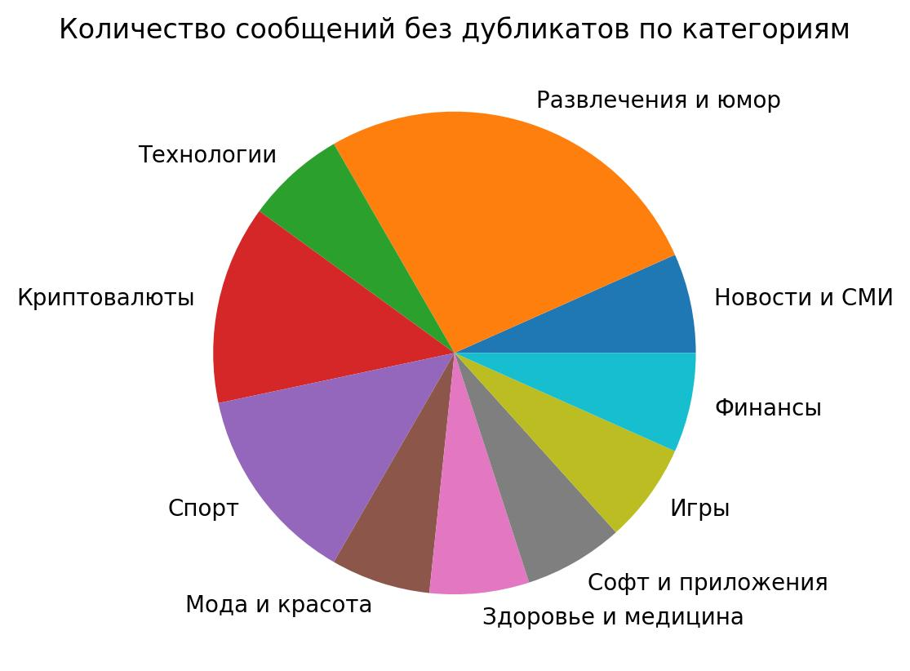
23 | Еда и кулинария | 0 | 0 | 0
24 | Цитаты | 0 | 0 | 0
25 | Рукоделие | 0 | 0 | 0
26 | Финансы | 1 | 1 | 0
27 | Шоубиз | 0 | 0 | 0
28 | Другое | 0 | 0 | 0

